Лист1
1212asdasdf
asfasf
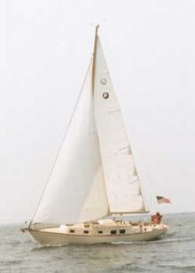

Яхта
Я́хта (нидерл. jacht, от jagen — гнать, преследовать) — первоначально лёгкое, быстрое судно для перевозки отдельных персон, оборудованное палубой и каютой (каютами). В современном понимании — любое судно, предназначенное для спортивных или туристических целей и отдыха. К яхтам не относятся рейсовые суда, предназначенные для коммерческих целей, для перевозки большого числа пассажиров (когда основная цель — транспортная, а не отдых и развлечения на борту судна) и других транспортных целей.

Содержание
[скрыть]
1Классификация
2Парусные яхты
2.1Ведущие страны-производители
3Моторные яхты
4Известные яхты
5См. также
6Примечания
7Литература

Классификация[править | править вики-текст]
Яхты

